关系图
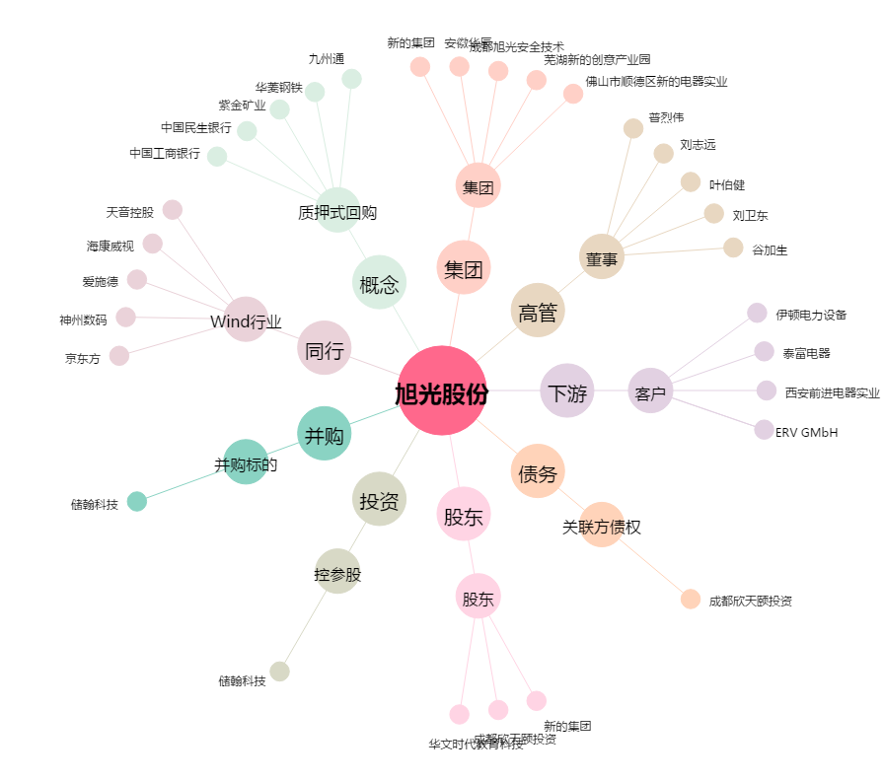
旭光股份[600353.SH] - 关系概览图

